水稲収穫量
 | 29. 水稲収穫量（子実用）

 | 時点 2020(R2)年（毎年） |  |  |  |  |  | 平 均 値 |  |  | 5,512
 | 単位 ｔ |  |  |  |  |  | 標準偏差 |  |  | 6,094
 | 市町村名 | 指標 | 順位 |  | 備考 | 市町村名 | 指標 | 順位 |  | 備考

 | 千葉県 | 297,500 |  | － |  | 八街市 | 416 |  | 49
 | 千葉市 | 3,460 |  | 28 |  | 印西市 | 13,000 |  | 7
 | 銚子市 | 2,450 |  | 34 |  | 白井市 | 1,050 |  | 42
 | 市川市 | 4 |  | 52 |  | 富里市 | 813 |  | 43
 | 船橋市 | 436 |  | 48 |  | 南房総市 | 5,170 |  | 22
 | 館山市 | 3,190 |  | 31 |  | 匝瑳市 | 15,500 |  | 4
 | 木更津市 | 6,920 |  | 15 |  | 香取市 | 34,400 |  | 1
 | 松戸市 | 193 |  | 50 |  | 山武市 | 14,400 |  | 5
 | 野田市 | 4,630 |  | 24 |  | いすみ市 | 9,780 |  | 11
 | 茂原市 | 9,900 |  | 10 |  | 大網白里市 | 7,760 |  | 13
 | 成田市 | 15,600 |  | 3 |  | 酒々井町 | 1,170 |  | 41
 | 佐倉市 | 6,500 |  | 16 |  | 栄町 | 5,900 |  | 18
 | 東金市 | 10,600 |  | 8 |  | 神崎町 | 2,300 |  | 36
 | 旭市 | 18,300 |  | 2 |  | 多古町 | 7,150 |  | 14
 | 習志野市 | 5 |  | 51 |  | 東庄町 | 5,570 |  | 20
 | 柏市 | 4,700 |  | 23 |  | 九十九里町 | 3,240 |  | 30
 | 勝浦市 | 1,820 |  | 38 |  | 芝山町 | 2,890 |  | 32
 | 市原市 | 13,800 |  | 6 |  | 横芝光町 | 10,300 |  | 9
 | 流山市 | 503 |  | 46 |  | 一宮町 | 1,600 |  | 40
 | 八千代市 | 1,680 |  | 39 |  | 睦沢町 | 2,310 |  | 35
 | 我孫子市 | 4,030 |  | 25 |  | 長生村 | 3,290 |  | 29
 | 鴨川市 | 6,250 |  | 17 |  | 白子町 | 3,640 |  | 27
 | 鎌ケ谷市 | - |  | - |  | 長柄町 | 2,170 |  | 37
 | 君津市 | 9,430 |  | 12 |  | 長南町 | 3,790 |  | 26
 | 富津市 | 5,300 |  | 21 |  | 大多喜町 | 2,780 |  | 33
 | 浦安市 | - |  | - |  | 御宿町 | 460 |  | 47
 | 四街道市 | 796 |  | 44 |  | 鋸南町 | 565 |  | 45
 | 袖ケ浦市 | 5,720 |  | 19

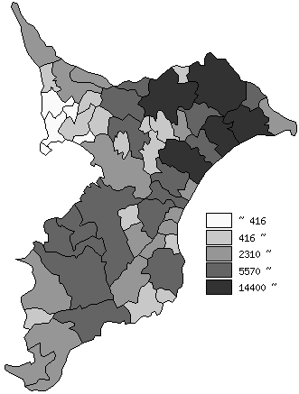
 | 千葉県の推移
平成28年 | 305800
平成29年 | 299700
平成30年 | 301400
令和元年 | 289000
令和2年 | 297500

《備 考》 ・資料出所 農林水産省「作物統計」 注）1.この市町村別統計は、「作物統計調査」を実施する上で把握した地域における標本調査 及び現地見積りの結果、関係機関からの情報等を踏まえ、都道府県計値の内訳として市 町村別に作成した加工統計であり、作成するうえで精度を設定しているものではありま せんので、利用に当たっては、留意願います。 2.数値は四捨五入しているため、総数と一致しない場合があります。

